この試算表の使い方
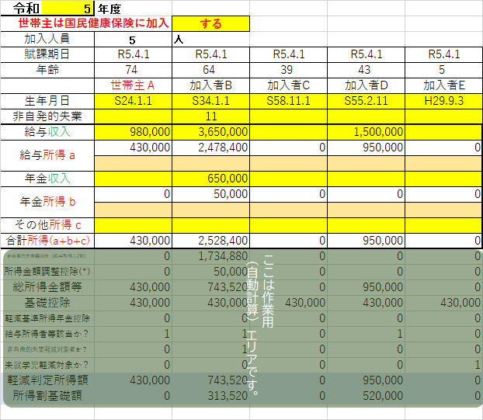
「多摩市 国民健康保険税 試算シート」の使い方（参考資料タブもご覧ください）
シートに入力する方は、世帯主と国民健康保険に加入する方全員です。（保険税は世帯毎に計算します）
入力は右隣の「基礎情報入力シート」タブに入力します。
世帯主は一番左（Ｃ列）に、その他の加入者はＤ～Ｇ列に記入してください。
① Ｂ１のセルに年度を入力してください【必須】（この試算シートは令和2年度～6年度分のみ対応して
います。それ以外の数字では正しく計算できません。）
② 世帯主が国民健康保険に加入するか否かをＤ２のセルで選んでください。【必須】
③ 世帯主及び加入する方の生年月日を入力してください。【必須】
④ 収入または所得を入力します。【必須】
・給与と公的年金は収入を入力すると、確定申告の手引きの計算方法に従って、自動的に所得を計算します。
・所得を直接入力することもできます。薄茶色のセル(11行目、14行目)に所得を入力すると、収入から
自動計算しなくなります。（所得の直接入力が優先されます）
・その他の所得（事業・不動産・公的年金以外の年金等）はその他所得欄(17行目)に直接入力してください。
・０円は入力しなくても構いません。（空欄は０円と判断されます）
⑤ 非自発的失業の欄はハローワークで発行される「雇用保険受給資格者証」をお持ちの方が対象です。
離職理由の２桁のコードを入力してください。対象コードの場合は減額した額で計算されます。
（ただし、多摩市役所の窓口で申請する必要があります。自動的に減額にはなりません）
⑥ 入力が終了したら「税額試算書」タブに切り替えると、試算額がわかります。
※この試算シートで計算できるのは５人までです。６人以上の場合は別途お問い合わせください。

SAMPLE

この世帯の軽減判定所得金額
2,123,520 |  | 円
入力内容から求めた軽減判定額 |  |  | この金額を比較して判定します。
７割 | 630,000 | 円以下 | 判定結果は、下に表示されます。
５割 | 2,080,000 | 円以下
２割 | 3,305,000 | 円以下
↓
均等割額軽減判定結果 |  | 2割 | 未就学児は均等割が軽減されます。
 |  |  | （令和４年度から）
令和7年度の未就学児軽減割合 |  | 50% | その軽減割合が表示されます。
 |  |  | （生年月日から自動計算されます）

基礎情報入力シート
令和 | 7 | 年度 |  |  |  |  | ←ここは3～7（年度）のみ入力可です。
世帯主は国民健康保険に加入 |  |  | する | ←世帯主が国保加入するなら「する」、世帯主が国保加入しないなら「しない」を選んでください。
加入人員 |  | 0 | 人 |  |  |  |  | 黄色のセルに情報を入力してください
賦課期日 |  | 2025-04-01 |  |  |  |  |  | 薄茶色のセルにも入力可能です
年齢 |  |  |  |  |  |  |  | その他のセルは入力不可です
資格 |  | 世帯主Ａ |  |  |  |  |  | このシート下方の制限事項もご確認ください。
生年月日 |  |  |  |  |  |  | ←この行は必須（この行の記入で人数を判断しています、世帯主は一番左に、他の加入者は左詰めで）
非自発的失業 |  |  |  |  |  |  | ←非自発的失業者の場合、雇用保険受給資格者証の｢離職理由コード」数字2桁を入力（別途申請が必要です）
給与収入 |  |  |  |  |  |  |  | →次のページもご参照ください。https://www.city.tama.lg.jp/kurashi/kokuho/hokenzei/1002019.html
給与所得 a |  | 0 | 0 | 0 | 0 | 0 | ←上の行（給与収入）を入力すると、この行（給与所得)は自動計算
 |  |  |  |  |  |  | ←こちらに給与所得を直接入力してもOK。この行（直接入力）が優先されます。
年金収入
年金所得 b |  | 0 | 0 | 0 | 0 | 0 | ←上の行（年金収入）を入力すると、この行（年金所得）は自動計算
 |  |  |  |  |  |  | ←こちらに年金所得を直接入力してもOK。この行（直接入力）が優先されます。
その他所得 c |  |  |  |  |  |  | ←給与・年金以外の所得は直接入力（事業所得・不動産所得等）
合計所得(a+b+c) |  | 0 | 0 | 0 | 0 | 0
ここは作業用
（自動計算）エリアです。
（入力できません）
非自発的失業軽減分（給与所得△7割） |  | 0 | 0 | 0 | 0 | 0 |  | この世帯の軽減判定所得金額
所得分 | 調整控除額(*) | 0 | 0 | 0 | 0 | 0 |  | 0 |  | 円
軽減分 |  | 0 | 0 | 0 | 0 | 0 |  | 入力内容から求めた軽減判定額
所得分 | 離職・調整控除後所得 | 0 | 0 | 0 | 0 | 0 |  | ７割 | 430,000 | 円以下
軽減分 |  | 0 | 0 | 0 | 0 | 0 |  | ５割 | 430,000 | 円以下
基礎控除 |  | 0 | 0 | 0 | 0 | 0 |  | ２割 | 430,000 | 円以下
軽減基準所得年金控除 |  | 0 | 0 | 0 | 0 | 0 |  | ↓
給与所得者等該当か？ |  | 0 | 0 | 0 | 0 | 0 |  | 均等割額軽減判定結果 |  | 7割
非自発的失業軽減対象者か？ |  | 0 | 0 | 0 | 0 | 0
未就学児軽減対象か？ |  | 0 | 0 | 0 | 0 | 0 |  | 令和7年度の未就学児軽減割合 |  | 50%
介護分開始対象（40歳到達）か？ |  | 0 | 0 | 0 | 0 | 0
軽減判定所得額 |  | 0 | 0 | 0 | 0 | 0
所得割基礎額 |  | 0 | 0 | 0 | 0 | 0

世帯主と加入者全員が収入（所得）額を申告していることが前提です。未申告者が含まれる場合の暫定税額は計算できません。
自動計算できるのは、1年分の税額です。年度途中の加入や脱退は自動計算できません。
旧被扶養者減免（社保→後期による65歳以上被扶養者の国保加入）については対応しておりません。
分離課税の申告をしている方は、この試算シートでは対応できません。
産前産後の保険税軽減（令和6年1月～）には対応しておりません。
令和５年度の限度額・軽減判定額の変更に対応しました。
軽減判定時の６５歳以上 年金所得－１５万円に対応しました。
未就学児の均等割り軽減に対応しました。
(*)所得金額調整控除は、給与所得と年金所得がある場合のみの対応です。特別障害者や扶養親族が含まれる場合の調整控除は対応できません。

参考資料
確定申告書

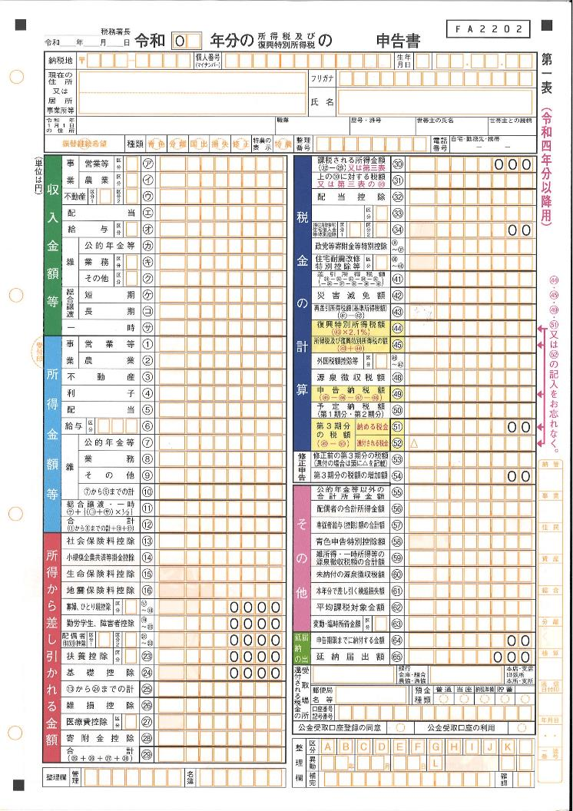

国民健康保険税では、この合計所得金額を基礎に計算します。複数の所得がある方は、その他所得に一括してこの合計額を入力してください。

源泉徴収票（給与）
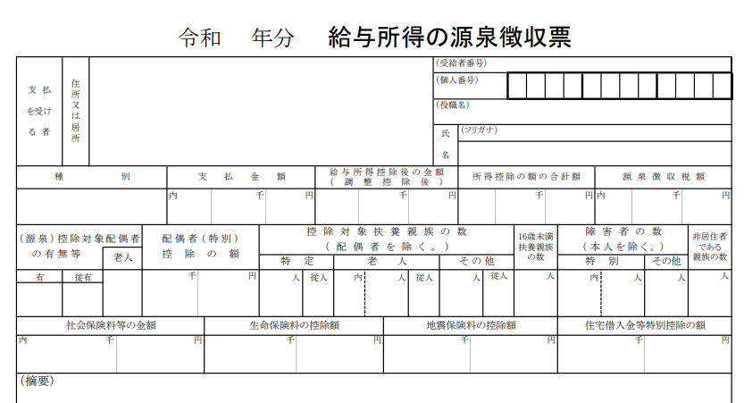

給与所得を直接入力する方は、ここの金額を入力してください。

給与収入は、ここの金額を入力してください。（給与所得額が確定申告の手引きの計算方法に従って、自動計算されます）

源泉徴収票（年金）
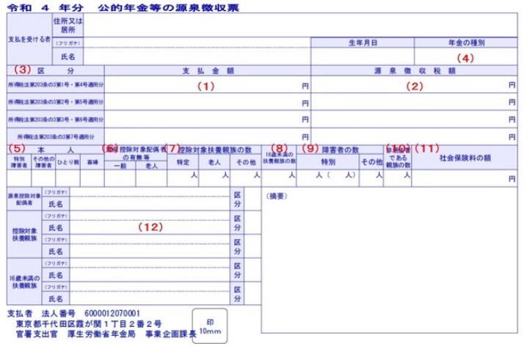

ここの金額を年金収入額の
欄に記入

(C)日本年金機構

